Поселение 1
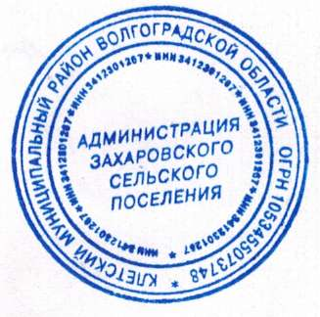
ОТЧЕТ
по учету животных на территории Захаровского поселения Клетского муниципального района (городского округа) Волгоградской области, проводимого в период с 01 по 15.07.2021

Вид животных | Учетные данные |  |  |  | Отклонения |  | Причина отклонения
 | 2020 |  | 2021
 | количество хозяйств, ед | поголовье, голов (пчелосемей | количество хозяйств, ед | поголовье, голов (пчелосемей | количество хозяйств, ед | поголовье, голов (пчелосемей
1 | 2 | 3 | 4 | 5 | 6 = 4-2 | 7=5-3 | 8
Крупный рогатый скот | 199 | 823 | 190 | 834 | -9 | 11 | перевели
Мелкий рогатый скот | 45 | 501 | 38 | 309 | -7 | -192 | перевели
Свиньи | 117 | 420 | 116 | 370 | -1 | -50 | подорожание корма
Лошади | 7 | 14 | 6 | 14 | -1 | 0 | переезд владельца
Птица | 214 | 850 | 154 | 1415 | -60 | 565 | -
Кролики | 10 | 70 | 80 | 50 | -2 | -20 | перевели
Пчелы | 2 | 10 | 2 | 10 | 0 | 0 | -
Собаки | 173 | 199 | 173 | 199 | 0 | 0 | -
Кошки | 159 | 205 | 159 | 205 | 0 | 0 | #REF!

Начальник ГБУ ВО «___________________ СББЖ»
 |  |  |  |  | подпись |  | расшифровка подписи

Глава сельского (городского поселения) |  |  |  |  |  |  | Кийков Е.А.
 |  |  |  | подпись |  |  | расшифровка подписи

